Tabela 1
Tabela 1: Podaci o osiguranju za period od 1. januara do 31. januara 2021. godine
Table 1: Insurance data for the period 1 January - 31 January 2021

Šifra Code | Vrste osiguranja/ Class of Insurance | Osiguranja/ Policies |  | Štete/ Claims
 |  | Broj osiguranja/ Number of Insurance | Bruto fakturisana premija/ Gross writenn premium GWP (€) | Broj šteta/ Number of Claims | Riješene štete/ Settled Claims
 |  |  |  |  | Broj/ Number | Iznos/ Amount (€)
01 | Osiguranje od nezgode/ Accident insurance | 2,836 | 1,078,796 | 1,400 | 758 | 580,934
02 | Zdravstveno osiguranje/ Health insurance | 1,436 | 238,835 | 2,145 | 1,043 | 72,375
03 | Osiguranje motornih vozila/ Motor vehicle Insurance | 1,059 | 384,355 | 478 | 192 | 227,570
04 | Osiguranje šinskih vozila/ Railway rolling stock insurance | 1 | 54,251 | 0 | 0 | 0
05 | Osiguranje vazduhoplova/ Aircraft insurance | 2 | 241,703 | 1 | 0 | 0
06 | Osiguranje plovnih objekata/ Vessel insurance | 4 | 179,213 | 1 | 0 | 0
07 | Osiguranje robe u prevozu/ Goods in transit insurance | 51 | 155,093 | 15 | 14 | 1,800
08 | Osiguranje imovine od požara i drugih opasnosti/ Insurance against fire and other threats to property | 982 | 503,282 | 124 | 25 | 44,146
09 | Ostala osiguranja imovine/ Other damage to property | 1,234 | 1,019,882 | 497 | 127 | 151,576
10 | Osiguranje od odgovornosti za upotrebu motornih vozila/ Motor vehicles liability insurance | 18,493 | 2,456,684 | 2,391 | 957 | 930,097
11 | Osiguranje od odgovornosti za upotrebu vazduhoplova/ Aircraft liability insurance | 3 | 104,656 | 0 | 0 | 0
12 | Osiguranje od odgovornosti za upotrebu plovihih objekata/ Vessel liability insurance | 32 | 2,362 | 4 | 1 | 619
13 | Osiguranje od opšte odgovornosti za štetu/ General liability insurance | 296 | 655,823 | 1,386 | 28 | 12,678
14 | Osiguranje kredita/ Credit insurance | 34 | 27,069 | 19 | 14 | 34,285
15 | Osiguranje jemstva/ Suretyship insurance | 3 | 1,005 | 6 | 4 | 756
16 | Osiguranje finansijskih gubitaka/ Financial loss insurance | 16 | 20,978 | 22 | 20 | 2,093
17 | Osiguranje troškova pravne zaštite/ Legal expense insurance | 94 | 589 | 0 | 0 | 0
18 | Putno osiguranje/ Travel insurance | 2,930 | 44,322 | 459 | 215 | 19,490
19 | Druge vrste neživotnih osiguranja/ Other classes of non-life insurance | 2,263 | 13,806 | 1 | 1 | 80
20 | Osiguranje života/ Life insurance | 47,852 | 998,707 | 264 | 118 | 336,551
21 | Rentno osiguranje/ Annuity insurance | 34 | 2,500 | 13 | 8 | 2,486
22 | Dopunsko osiguranje lica uz osiguranje života/ Supplementary insurance in addition to life insurance | 24,082 | 92,620 | 198 | 31 | 31,404
23 | Druge vrste životnih osiguranje/ Other classes of life insurance | 1 | 500 | 0 | 0 | 0
 | UKUPNO (neživotna osiguranja, vrste 01 - 19) TOTAL (non-life insurance, lines 01 -19) | 31,769 | 7,182,702 | 8,949 | 3,399 | 2,078,499
 | UKUPNO (životna osiguranja, vrste 20 - 23) TOTAL (life insurance 20 - 23) | 71,969 | 1,094,327 | 475 | 157 | 370,442
 | UKUPNO / TOTAL | 103,738 | 8,277,029 | 9,424 | 3,556 | 2,448,940
Izvor/Source: ANO/ISA

Grafik 1: Učešće vrsta osiguranja u ukupnoj BFP
Chart 1: Share of classes of insurance in total GWP
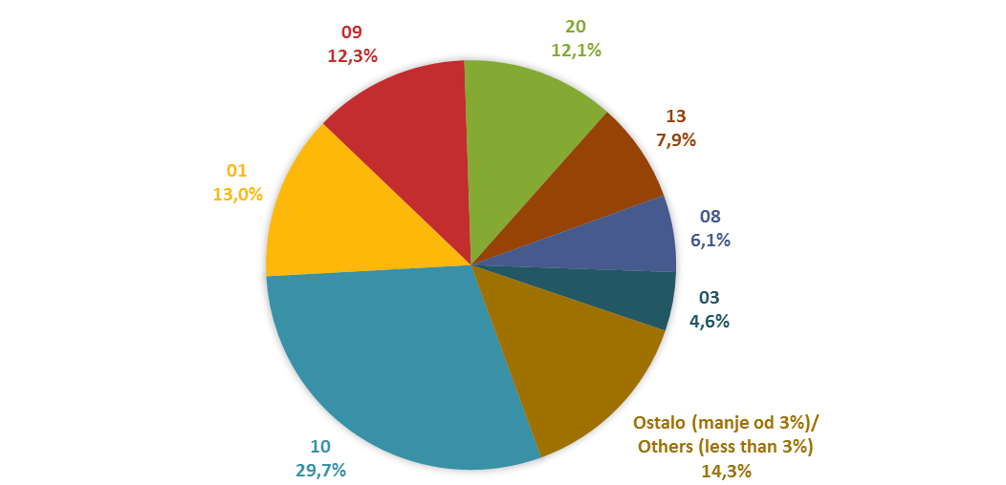

Izvor/Source: ANO/ISA

Sadržaj/Contents

